Graf.1-2
1. Anteile der Hauptgruppen an den Bruttoanlageinvestitionen der Betriebe im Bergbau und Verarbeitenden Gewerbe 2015 und 2016

2015
 | 56,7 30,3 2,8 10,2
 | 56.7
 | 30.3
 | 2.8
 | 10.2
2016
 | 2016
 | 57.8
 | 29.6
 | 1.6
 | 11.0

Vorleistungsgüterproduzenten / Energie
Gebrauchsgüterproduzenten

Investitionsgüterproduzenten
Verbrauchsgüterproduzenten

Thüringer Landesamt für Statistik

2. Bruttoanlageinvestitionen ausgewählter Wirtschaftszweige im Bergbau und Verarbeitenden Gewerbe 2015 und 2016
 | Berichtsjahr | Vorjahr
29 | 259 | 288
28 | 105 | 110
26 | 80 | 130
25 | 245 | 230
24 | 90 | 91
23 | 92 | 113
22 | 143 | 135
10 | 123 | 91

Graf.3-4
Thüringer Landesamt für Statistik
Bruttoanlageinvestitionen insg.
darunter Ausrüstungsinvestitionen
3. Investitionsquote in Betrieben des Bergbaus und Verabeitenden Gewerbes 2015 und 2016 nach Hauptgruppen (Investitionen im Verhältnis zum Umsatz)
 | BJ | VJ
 | 3.2 | 3.3
 | 1.7 | 3.3
 | 3.9 | 4.4
 | 5.9 | 6.3
 | 4.6 | 5.0

Bergbau und
Verarbeitendes Gewerbe

Gebrauchsgüter-
produzenten

Verbrauchsüter-
produzenten

4. Investitionsintensität in Betrieben des Bergbaus und Verarbeitenden Gewerbes 2015 und 2016 nach Hauptgruppen (Investitionen je Beschäftigten)
 | VJ | BJ
 | 9785 | 9112
 | 11653 | 10938
 | 9256 | 8533
 | 5729 | 3210
 | 6389 | 6382

Vorleistungs-güterproduzenten / Energie
Investitions-güter-
produzenten
Gebrauchs- güter-
produzenten
Verbrauchs- güter-
produzenten

2015
2016
Thüringer Landesamt für Statistik

Graf.5-6
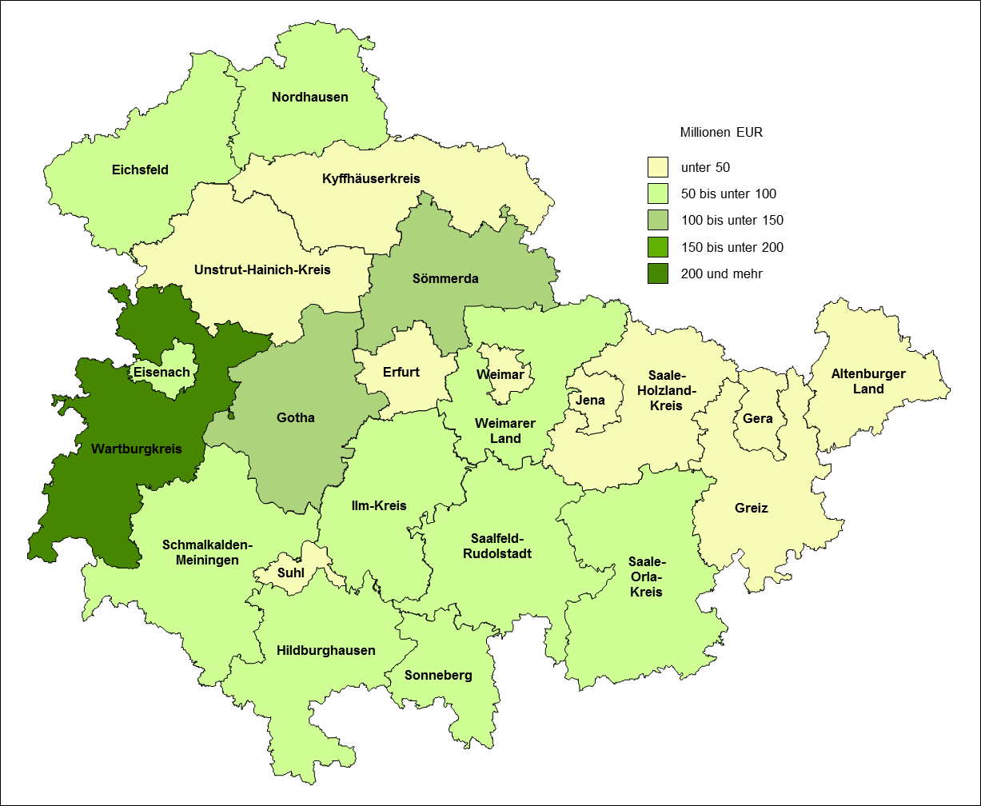
5. Bruttoanlageinvestitionen der Betriebe im Bergbau und Verarbeitenden Gewerbe 2016 nach Kreisen

Thüringer Landesamt für Statistik

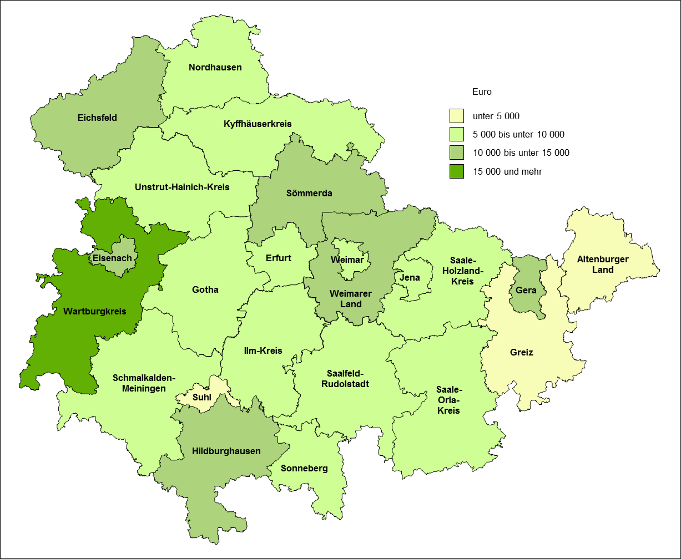
6. Investitionsintensität in Betrieben des Bergbaus und Verarbeitenden Gewerbes 2016 nach Kreisen

Thüringer Landesamt für Statistik

